数学
广州市第八十九中学2021年8月编外聘用制专任教师招聘面试名单
序号 | 姓名（按姓氏拼音） | 性别 | 报考职位 | 备注
1 | 卜冬菊 | 女 | 中学数学教师
2 | 陈建威 | 男 | 中学数学教师
3 | 何淋淋 | 女 | 中学数学教师
4 | 何婷婷 | 女 | 中学数学教师
5 | 李金燕 | 女 | 中学数学教师
6 | 李香玲 | 女 | 中学数学教师
7 | 汪巧巧 | 女 | 中学数学教师
8 | 杨帆 | 女 | 中学数学教师
9 | 张泽宇 | 男 | 中学数学教师
10 | 周德佳 | 男 | 中学数学教师
11 | 周婷婷 | 女 | 中学数学教师
12 | 邹尚成 | 男 | 中学数学教师
（请考生下载钉钉APP，扫码入群）
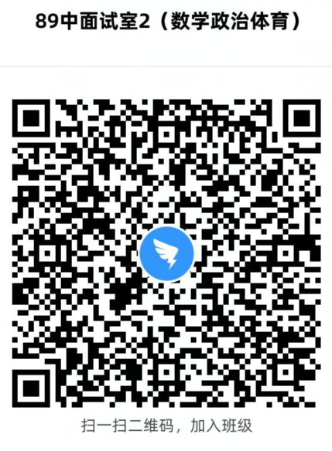

物理
 | 广州市第八十九中学2021年8月编外聘用制专任教师招聘面试名单
序号 | 姓名（按姓氏拼音） | 性别 | 报考职位 | 备注
1 | 曾远刚 | 男 | 中学物理教师
2 | 陈梁梁 | 女 | 中学物理教师
3 | 陈淼 | 女 | 中学物理教师
4 | 陈世豪 | 男 | 中学物理教师
5 | 陈伟贤 | 男 | 中学物理教师
6 | 陈文博 | 男 | 中学物理教师
7 | 邓成怀 | 男 | 中学物理教师
8 | 胡志飞 | 男 | 中学物理教师
9 | 华权威 | 男 | 中学物理教师
10 | 姜雅文 | 女 | 中学物理教师
11 | 李润琳 | 女 | 中学物理教师
12 | 廖蕴莹 | 女 | 中学物理教师
13 | 林纯青 | 男 | 中学物理教师
14 | 彭海线 | 女 | 中学物理教师
15 | 彭永聪 | 男 | 中学物理教师
16 | 汤亮华 | 男 | 中学物理教师
17 | 王天娇 | 女 | 中学物理教师
18 | 王晓东 | 男 | 中学物理教师
19 | 吴梦莉 | 女 | 中学物理教师
20 | 谢嘉琪 | 女 | 中学物理教师
21 | 徐玲 | 女 | 中学物理教师
22 | 余军 | 男 | 中学物理教师
23 | 周楚强 | 男 | 中学物理教师
（请考生下载钉钉APP，扫码入群）
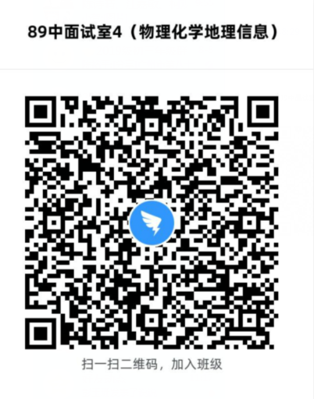

历史
 | 广州市第八十九中学2021年8月编外聘用制专任教师招聘面试名单
序号 | 姓名（按姓氏拼音） | 性别 | 报考职位 | 备注
1 | 陈丹欣 | 女 | 中学历史教师
2 | 陈荟冰 | 女 | 中学历史教师
3 | 方仪 | 女 | 中学历史教师
4 | 黄丽 | 女 | 中学历史教师
5 | 黄丽珊 | 女 | 中学历史教师
6 | 孔欣仪 | 女 | 中学历史教师
7 | 李健敏 | 男 | 中学历史教师
8 | 梁思敏 | 女 | 中学历史教师
9 | 刘丽冰 | 女 | 中学历史教师
10 | 邱海燕 | 女 | 中学历史教师
11 | 严雪丽 | 女 | 中学历史教师
12 | 杨晓芳 | 女 | 中学历史教师
13 | 余婷婷 | 女 | 中学历史教师
14 | 郑惠霞 | 女 | 中学历史教师
（请考生下载钉钉APP，扫码入群）
